进入游戏前
start
Prometheus

上面是游戏名字，下面的start要闪烁。
背景，我的想法是直接用地图缓慢向下滚动，地图数据直接随机取地图模块。
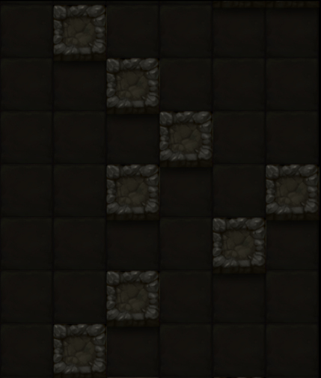

背景就是这种感觉，缓慢的向下移，其实是很贴合游戏主题的，而且可以顺便省下一张插画，最多就是考虑下屏幕周围要不要一些装饰。

因为是单机，所以不考虑账号等等，也不考虑更换设备。

在登陆界面点击屏幕后，就到这个界面。
灵魂是可存货币，用来召唤新（买）角色。当然可以有些角色只能用钱买，有的也只能用灵魂召唤，多数是两者都可以。

灵魂：99

只要998，强力英雄带回家！
上面是角色说明文字，下面3个按钮，中间的“芯片”可以跳转该角色的芯片盘界面（芯片盘最大尺寸，但不能设置芯片），其他两个购买会有二级确认。

召唤
灵魂：99
芯片
壕杰
软妹币：998

这里是几个角色，玩家通过左右拖动来选择角色。

拖动不一定要按住角色才能拖动，事实上玩家拖动的是背景。随着玩家左右拖动，游戏前景与角色一起左右滑动。
这个界面的背景，由两部分构成——前景与后景，他们的区别是随着玩家左右拖动，它们的滑动速率不同（前快后慢）。
另外，玩家可以一直往一个方向拖动，角色会循环出现。这就要求前后景是2方连续的图片。

开始拯救世界

点击这个开始游戏

游戏中
1

下面是玩家的状态，这有2个色系，分别表示增益和减益。超出这里能显示的范围，则不再显示。
状态在剩余时间不足3回合（单位时间）时，闪烁。
点击三角可以展开。

生命值
距离：9999
9999/9999
角色信息
生 命 ：9999 / 9999
速 度 ：9999
机 动 ：9999
功 率 ：9999
攻击速度：9999
物理攻击：9999
光线攻击：9999
实弹攻击：9999
填装速度：9999
状态名字
N回合
状受到的所有光线伤害会误导给其他敌人，但如果没有存在的敌人，偏转会失败
状态名字
N回合
状受到的所有光线伤害会误导给其他敌人，但如果没有存在的敌人，偏转会失败
状态名字
N回合
状受到的所有光线伤害会误导给其他敌人，但如果没有存在的敌人，偏转会失败
状态名字
N回合
状受到的所有光线伤害会误导给其他敌人，但如果没有存在的敌人，偏转会失败
状态名字
N回合
状受到的所有光线伤害会误导给其他敌人，但如果没有存在的敌人，偏转会失败
状态名字
N回合
状受到的所有光线伤害会误导给其他敌人，但如果没有存在的敌人，偏转会失败
角色状态

状态详细信息，可以上下拖动。
背景同样用两个色系。
两个色系：并不一定用红色和绿色，这里主要是为了让玩家更好的区别增益与减益。

全是主动技能按钮，如果显示不下，可以左右拖动。
长按技能图标弹出详细信息。
下方是玩家用有的3种材料。
点击三角可以展开。

9999
9999
9999

技能信息
技能名字
9999
9999
9999
沉默一个目标10回合，在此施加内，目标的被动技能失效。品质越高的怪，越不容易命中
技能名字
沉默一个目标10回合，在此施加内，目标的被动技能失效。品质越高的怪，越不容易命中
技能名字
9999
9999
沉默一个目标10回合，在此施加内，目标的被动技能失效。品质越高的怪，越不容易命中
9999
技能名字
9999
沉默一个目标10回合，在此施加内，目标的被动技能失效。品质越高的怪，越不容易命中
技能名字
9999
沉默一个目标10回合，在此施加内，目标的被动技能失效。品质越高的怪，越不容易命中
技能名字
9999
9999
沉默一个目标10回合，在此施加内，目标的被动技能失效。品质越高的怪，越不容易命中
主动技能
被动技能
技能名字
9999
9999
沉默一个目标10回合，在此施加内，目标的被动技能失效。品质越高的怪，越不容易命中
配置芯片

技能信息

主动技能
被动技能
机械工程
每杀死一个机械单位，光线系伤害增加10%，使用光线系攻击后重置

上面2个图标是技能的消耗，如果某项消耗为0，位置留空。技能只会消耗其中两种资源。
这里操作有点复杂：
点击：点击某个技能可以释放（同时会到战斗界面）。
长按：长按某个技能，可以拖动以改变其顺序（很多APP有类似的操作）。
战斗界面下方技能图标顺序与这里的顺序一样。
滑动：可以上下滑动。

机械工程
每杀死一个机械单位，光线系伤害增加10%，使用光线系攻击后重置

机械工程
每杀死一个机械单位，光线系伤害增加10%，使用光线系攻击后重置

机械工程
每杀死一个机械单位，光线系伤害增加10%，使用光线系攻击后重置
被动技能同样可以滑动，支持长按，但是不响应点击。
长按：被动技能有生效顺序（虽然多数对战斗影响不大），这里的操作模式同主动技能一样，可以手动修改顺序。
滑动：可以上下滑动。

机械工程
每杀死一个机械单位，光线系伤害增加10%，使用光线系攻击后重置

机械工程
每杀死一个机械单位，光线系伤害增加10%，使用光线系攻击后重置

机械工程
每杀死一个机械单位，光线系伤害增加10%，使用光线系攻击后重置
配置芯片

